Sheet1
国 | 人口
アメリカ | 100 | 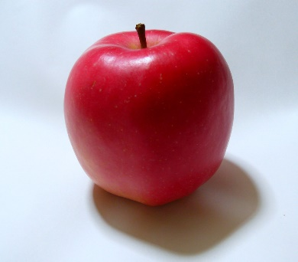
日本 | 2000

この写真 の作成者 不明な作成者 は CC BY-NC のライセンスを許諾されています
この写真 の作成者 不明な作成者 は CC BY-NC のライセンスを許諾されています

